Open Port vps1 (Managers)
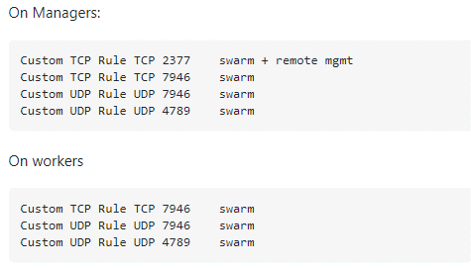

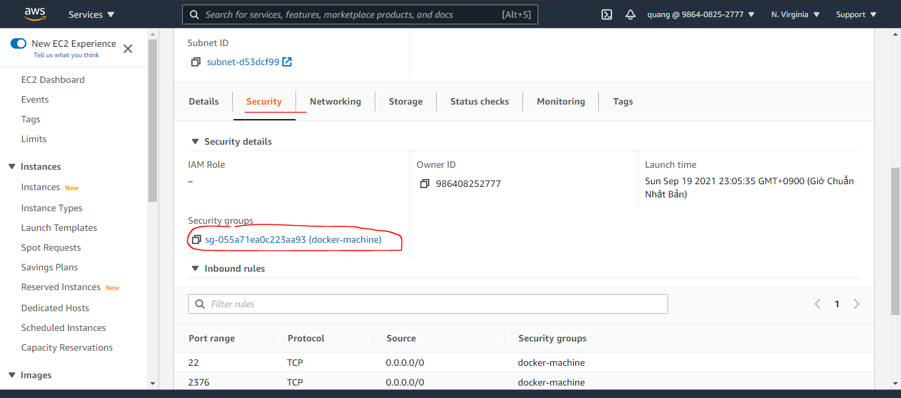

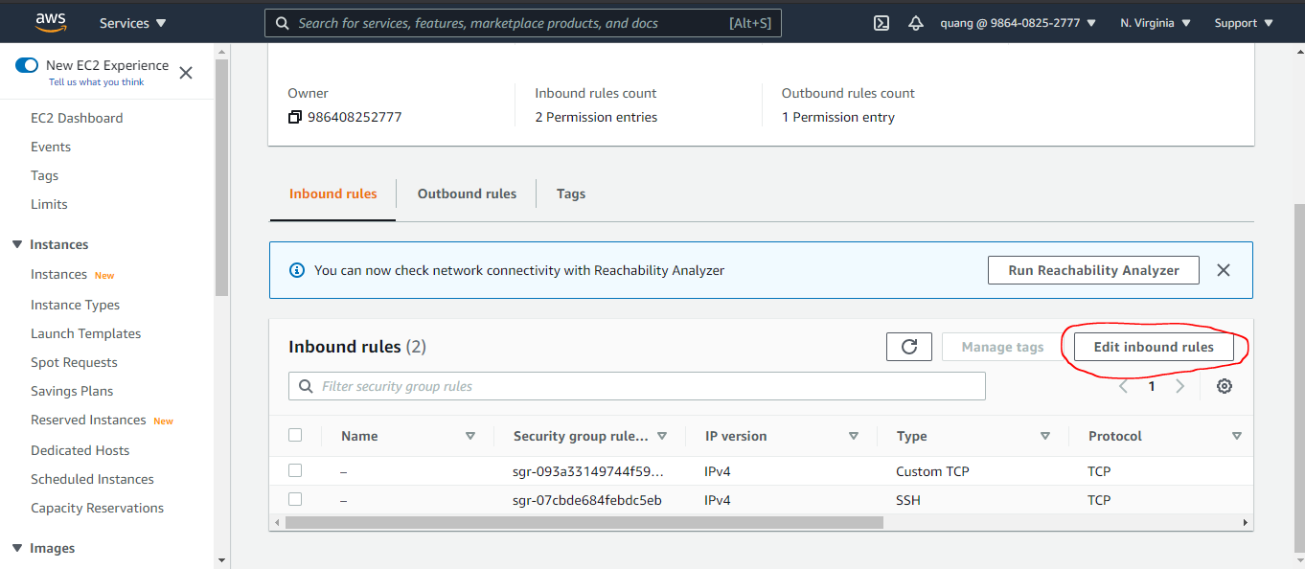

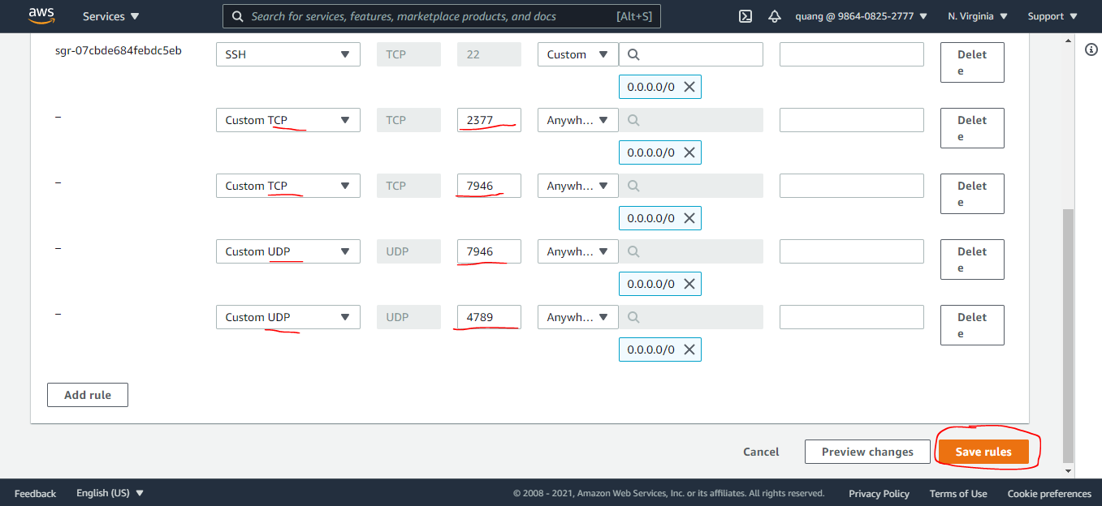

Open Port vps2 (Workers)
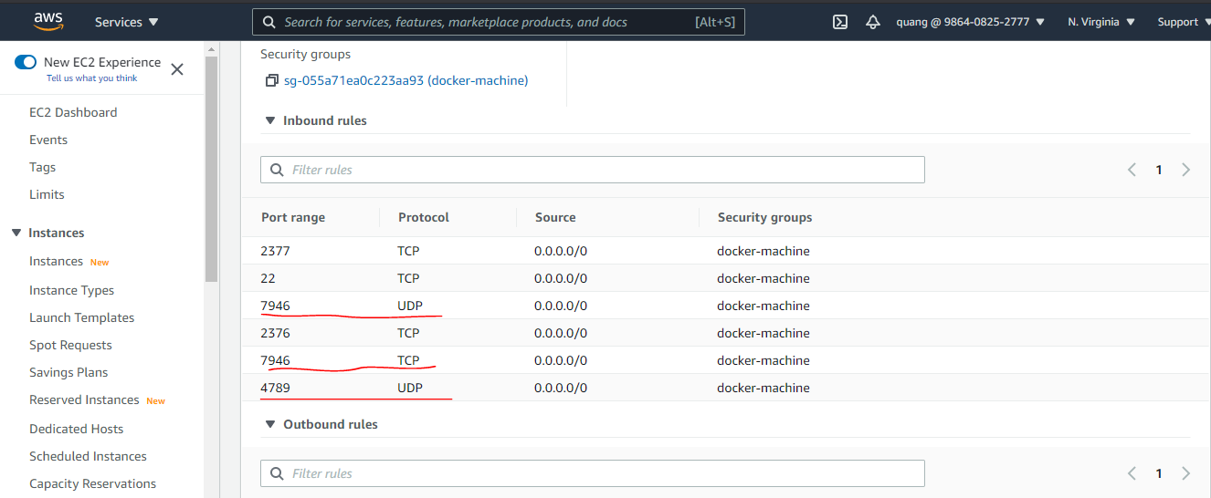

Check Swarm mode trên các vps
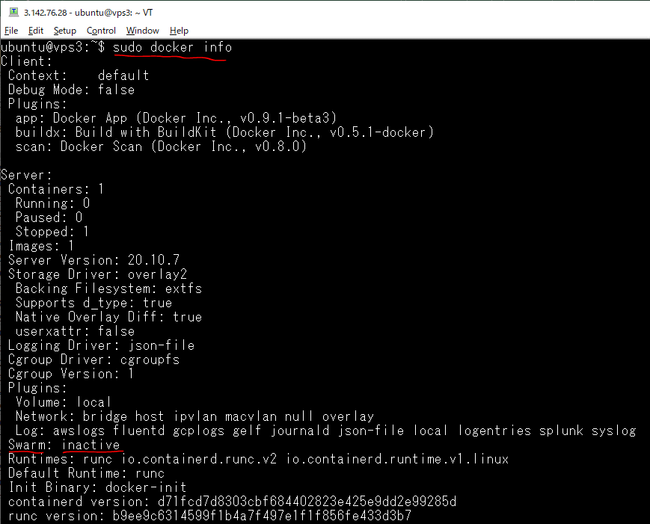
SSH vào vps1 và kiểm tra docker trên vps1 này là đang chạy ở chế độ bình thường không phải là Swarm mode
 | docker-machine ssh vps1
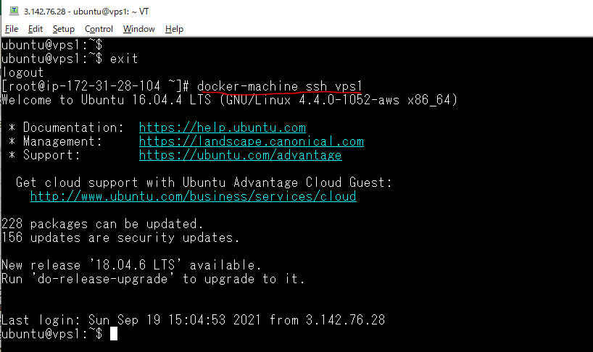

 | sudo docker info
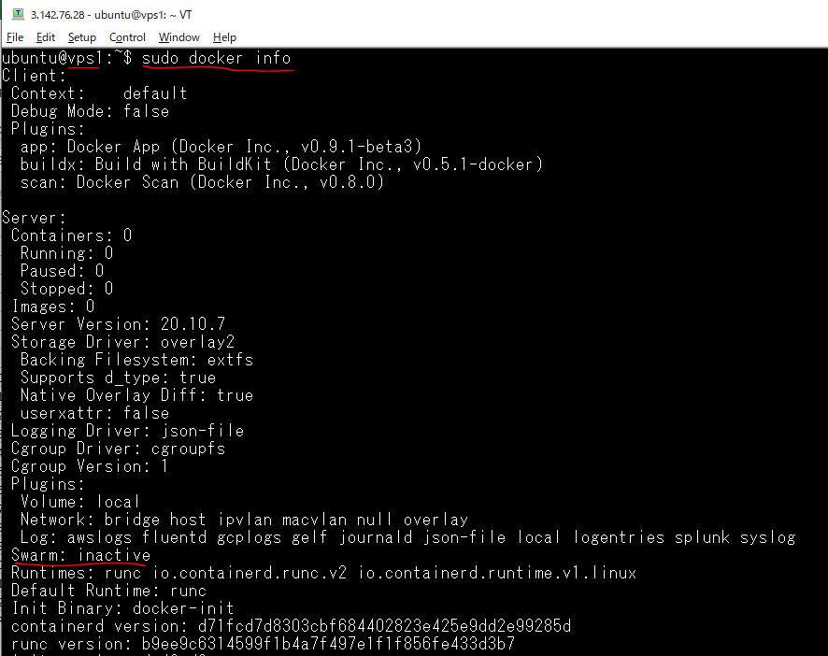

SSH vào vps2 và kiểm tra docker trên vps2 này là đang chạy ở chế độ bình thường không phải là Swarm mode
 | docker-machine ssh vps2
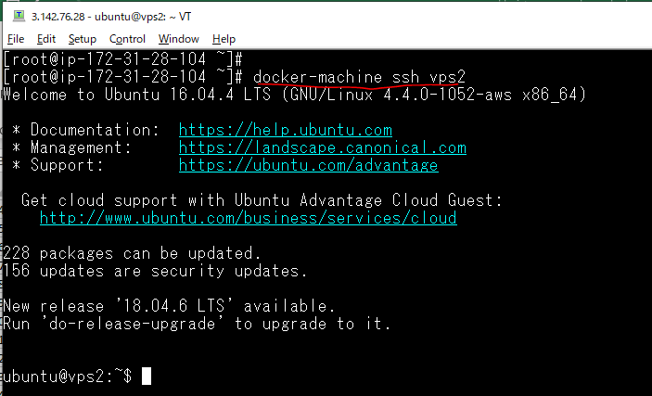

 | sudo docker info
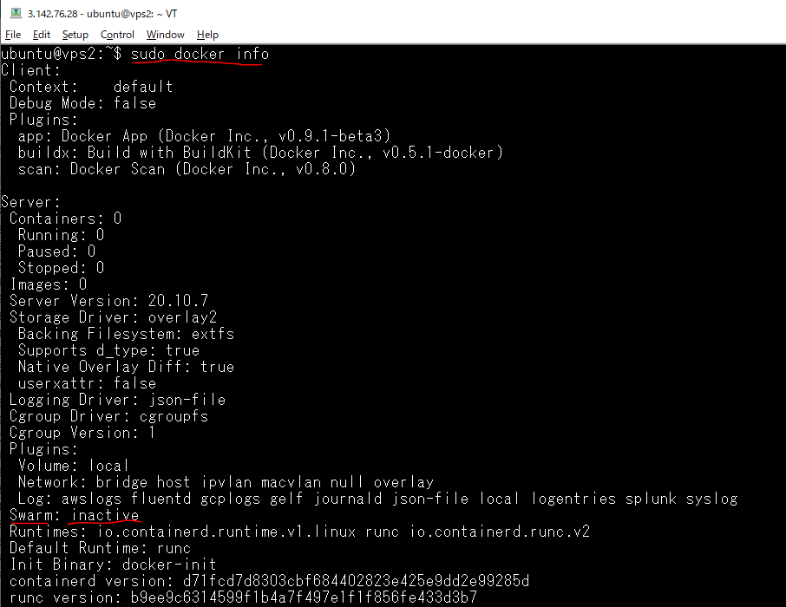

SSH vào vps3 và kiểm tra docker trên vps3 này là đang chạy ở chế độ bình thường không phải là Swarm mode
 | docker-machine ssh vps3
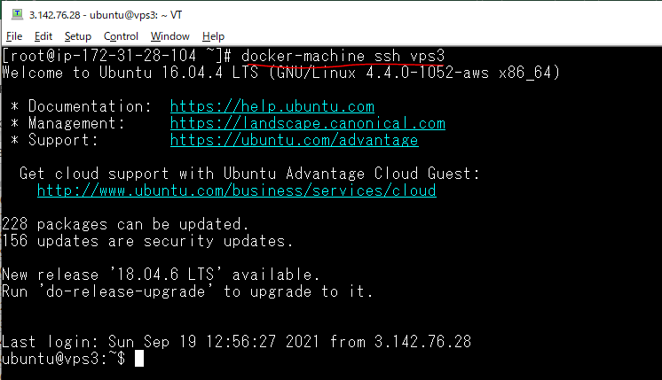

 | sudo docker info

vps1(node Manager)
Khởi tạo vps1 chạy ở chế độ Swarm mode và nó có vai trò là node Manager
 | sudo docker swarm init --advertise-addr=34.235.166.222

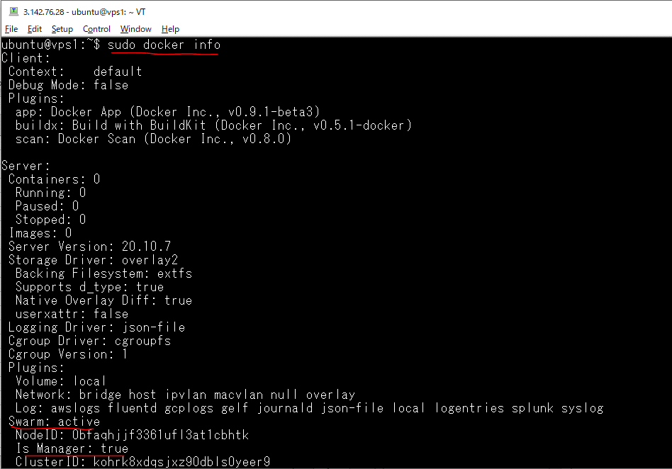

Kiểm tra xem trong Swarm có những node nào
 | sudo docker node ls

Lấy mã lệnh để xin gia nhập Swarm từ các host khác
 | sudo docker swarm join-token worker

 | -> docker swarm join --token SWMTKN-1-2cd4vgli6cztmp57fb3qdnjb8b2jrdx1c8hnidzg8y6umpp7gv-8nu7zth6b3yzm7cemfa7o4kqz 34.235.166.222:2377

vps2 join swarm
vps2 xin gia nhập Swarm as worker node
 | sudo docker swarm join --token SWMTKN-1-2cd4vgli6cztmp57fb3qdnjb8b2jrdx1c8hnidzg8y6umpp7gv-8nu7zth6b3yzm7cemfa7o4kqz 34.235.166.222:2377

 | sudo docker info
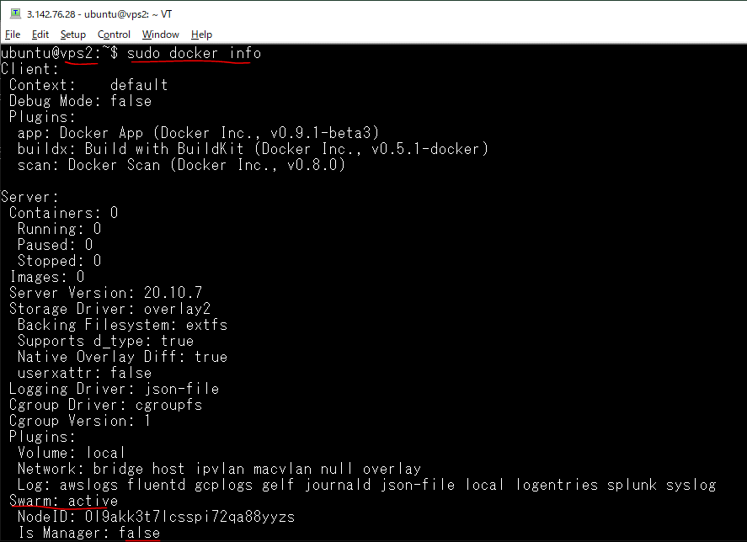

Trên node manager vps1 kiểm tra xem có các node nào trên Swarm
 | sudo docker node ls

vps3 join swarm
vps3 xin gia nhập Swarm as worker node
 | sudo docker swarm join --token SWMTKN-1-2cd4vgli6cztmp57fb3qdnjb8b2jrdx1c8hnidzg8y6umpp7gv-8nu7zth6b3yzm7cemfa7o4kqz 34.235.166.222:2377

 | sudo docker info
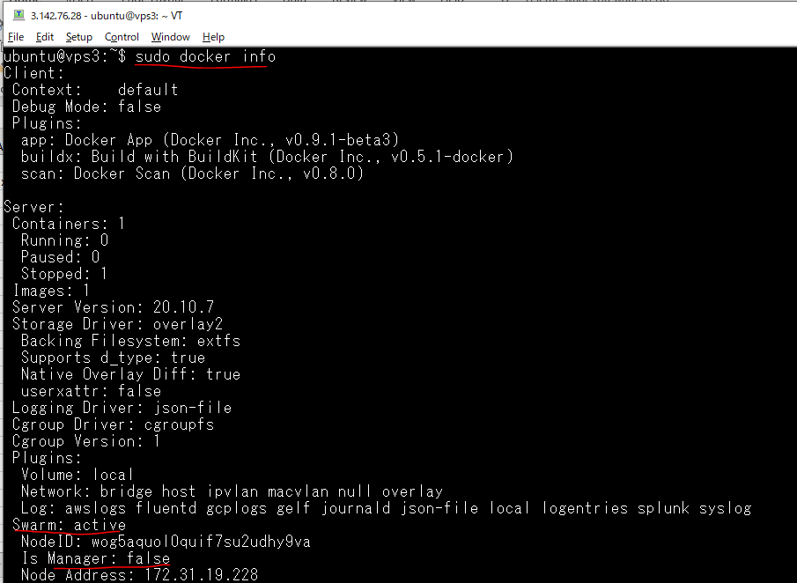

Trên node manager vps1 kiểm tra xem có các node nào trên Swarm
 | sudo docker node ls

